Planilha1
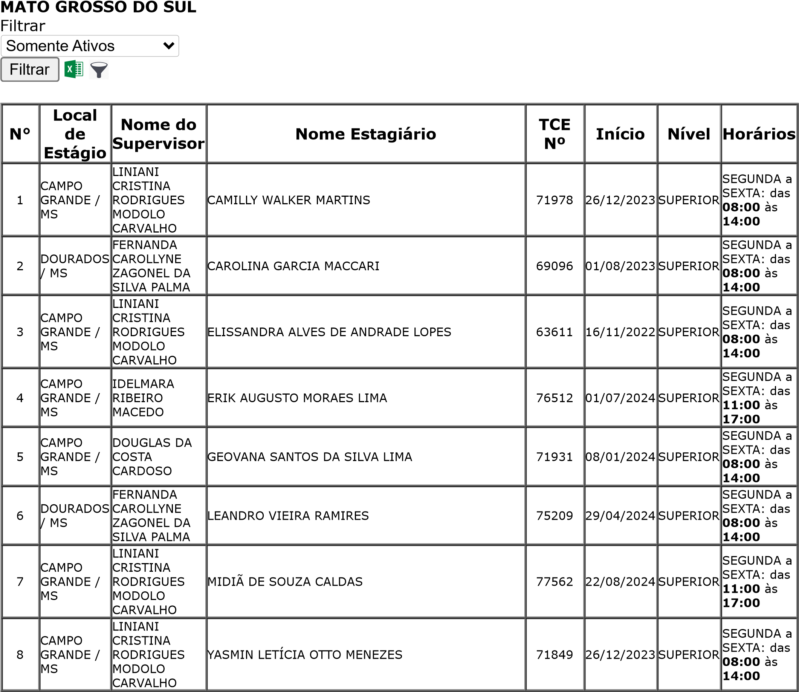
AGIEL BH
PRAÇA PADRE JOSÉ PEREIRA COELHO, 132, SALA 406 - CENTRO - TELEFONE: (31) 4063-8582 PARA DE MINAS - MG - CEP: 35660-015
RELATÓRIO DE ESTAGIÁRIOS ANALÍTICO
PARTE CONCEDENTE: CONSELHO REGIONAL DE ENFERMAGEM DO
DATA: 05/09/2024

